装箱单
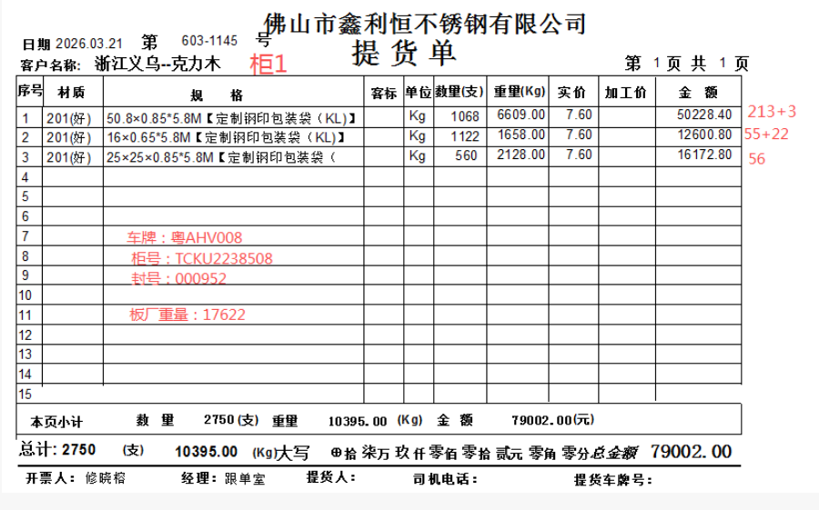
柜1 | 克力木装箱单 |  |  |  |  |  | 2026-03-21
规格 | 材质 | 件数 | 支数 | 重量(Kg) | 单价 | 加工费 | 金额
0.85*50.8*5800 | 201 | 214 | 1068 | 6609 | 7.6 |  | 50228.4
0.65*16*5800 | 201 | 56 | 1122 | 1658 | 7.6 |  | 12600.8
0.85*25*25*5800 | 201 | 56 | 560 | 2128 | 7.6 |  | 16172.8

板厂重量 |  |  |  | 17622

合计： |  | 326 | 2750 | 28017 |  |  | 79002
备注 | 柜号:TCKU2238508
 | 封条：000952
 | 车牌：粤AHV008

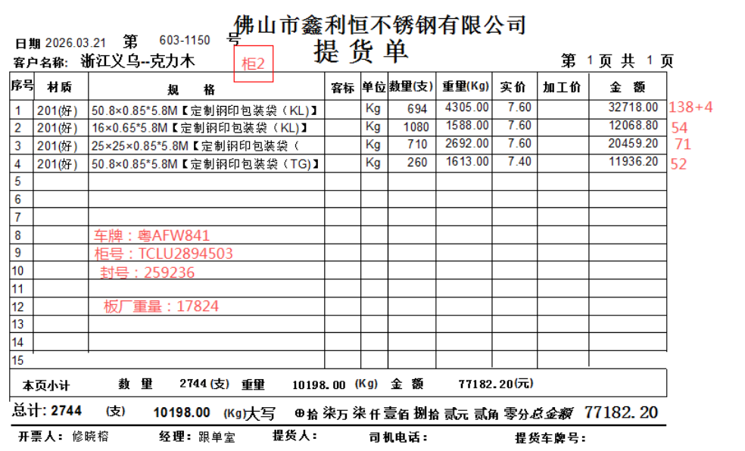
柜2 | 克力木装箱单 |  |  |  |  |  | 2026-03-21
规格 | 材质 | 件数 | 支数 | 重量(Kg) | 单价 | 加工费 | 金额
0.85*50.8*5800 | 201 | 139 | 694 | 4305 | 7.6 |  | 32718
0.65*16*5800 | 201 | 54 | 1080 | 1588 | 7.6 |  | 12068.8
0.85*25*25*5800 | 201 | 71 | 710 | 2692 | 7.6 |  | 20459.2
0.85*50.8*5800 | 201 | 52 | 260 | 1613 | 7.4 |  | 11936.2

板厂重量 |  |  |  | 17824

合计： |  | 316 | 2744 | 28022 |  |  | 77182.2
备注 | 柜号:TCLU2894503
 | 封条：259236
 | 车牌：粤AFW841
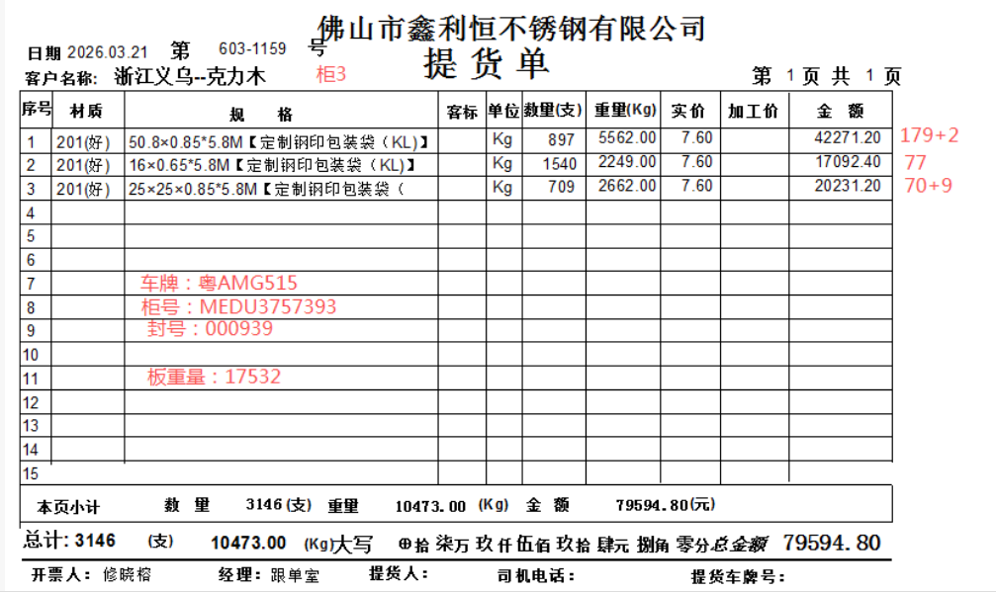
柜3 | 克力木装箱单 |  |  |  |  |  | 2026-03-21
规格 | 材质 | 件数 | 支数 | 重量(Kg) | 单价 | 加工费 | 金额
0.85*50.8*5800 | 201 | 180 | 897 | 5562 | 7.6 |  | 42271.2
0.65*16*5800 | 201 | 77 | 1540 | 2249 | 7.6 |  | 17092.4
0.85*25*25*5800 | 201 | 71 | 709 | 2662 | 7.6 |  | 20231.2

板厂重量 |  |  |  | 17532

合计： |  | 328 | 3146 | 28005 |  |  | 79594.8
备注 | 柜号:MEDU3757393
 | 封条：000939
 | 车牌：粤AMG515

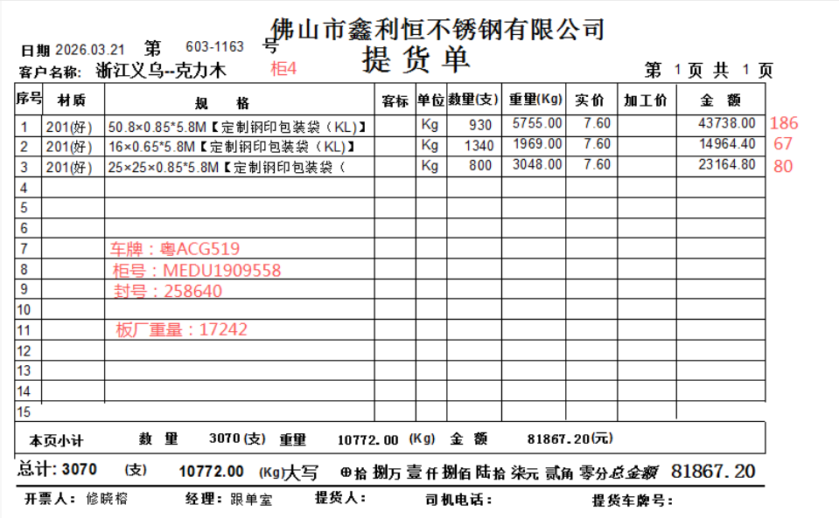
柜4 | 克力木装箱单 |  |  |  |  |  | 2026-03-21
规格 | 材质 | 件数 | 支数 | 重量(Kg) | 单价 | 加工费 | 金额
0.85*50.8*5800 | 201 | 186 | 930 | 5755 | 7.6 |  | 43738
0.65*16*5800 | 201 | 67 | 1340 | 1969 | 7.6 |  | 14964.4
0.85*25*25*5800 | 201 | 80 | 800 | 3048 | 7.6 |  | 23164.8

板厂重量 |  |  |  | 17242

合计： |  | 333 | 3070 | 28014 |  |  | 81867.2
备注 | 柜号:MEDU1909558
 | 封条：258640
 | 车牌：粤ACG519
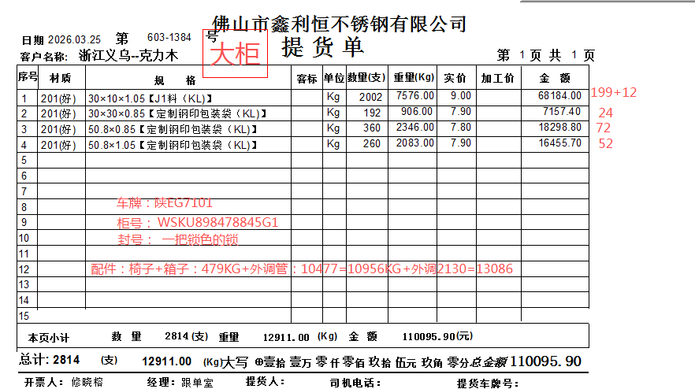
大柜 | 克力木装箱单 |  |  |  |  |  | 2026-03-25
规格 | 材质 | 件数 | 支数 | 重量(Kg) | 单价 | 加工费 | 金额
1.05*30*1.0*6000 | 201/J1 | 200 | 2002 | 7576 | 9 |  | 68184
0.85*30*30*6000 | 201 | 24 | 192 | 906 | 7.9 |  | 7157.4
0.85*50.8*6000 | 201 | 72 | 360 | 2346 | 7.8 |  | 18298.8
1.05*50.8*6000 | 201 | 52 | 260 | 2083 | 7.9 |  | 16455.7
东恒宏钢外调（20*20装卸费） |  |  |  | 4908 | 0.05 |  | 245.4
D型管外调(打包及装卸费） |  |  |  | 5569 | 0.2 |  | 1113.8
家具（椅子*12个） |  |  |  | 456
箱子 |  |  |  | 25
配件重量 |  |  |  | 2130

合计： |  | 348 | 2814 | 25999 |  |  | 111455.1
备注 | 柜号:WSKU898478845G1
 | 封条：一把银色的锁
 | 车牌：陕EG7101
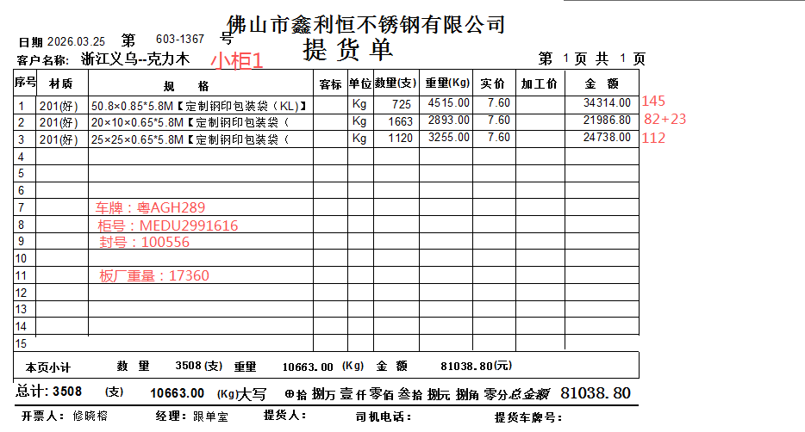
柜1 | 克力木装箱单 |  |  |  |  |  | 2026-03-25
规格 | 材质 | 件数 | 支数 | 重量(Kg) | 单价 | 加工费 | 金额
0.85*50.8*5800 | 201 | 145 | 725 | 4515 | 7.6 |  | 34314
0.65*20*10*5800 | 201 | 83 | 1663 | 2893 | 7.6 |  | 21986.8
0.65*25*25*5800 | 201 | 112 | 1120 | 3255 | 7.6 |  | 24738

板厂重量 |  |  |  | 17360

合计： |  | 340 | 3508 | 28023 |  |  | 81038.8
备注 | 柜号:MEDU2991616
 | 封条：100556
 | 车牌：粤AGH289

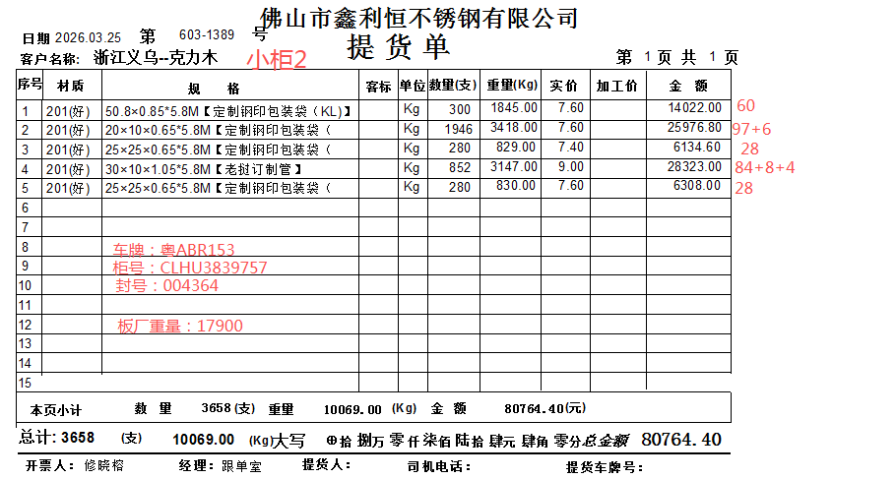
小柜2 | 克力木装箱单 |  |  |  |  |  | 2026-03-25
规格 | 材质 | 件数 | 支数 | 重量(Kg) | 单价 | 加工费 | 金额
0.85*50.8*5800 | 201 | 60 | 300 | 1845 | 7.6 |  | 14022
0.65*20*10*5800 | 201 | 98 | 1946 | 3418 | 7.6 |  | 25976.8
0.65*25*25*5800 | 201 | 28 | 280 | 829 | 7.4 |  | 6134.6
1.05*30*10*5800 | J1/201 | 86 | 852 | 3147 | 9 |  | 28323
0.65*25*25*5800 | 201 | 28 | 280 | 830 | 7.6 |  | 6308

板厂重量 |  |  |  | 17900

合计： |  | 300 | 3658 | 27969 |  |  | 80764.4
备注 | 柜号:CLHU3839757
 | 封条：004364
 | 车牌：粤ABR153

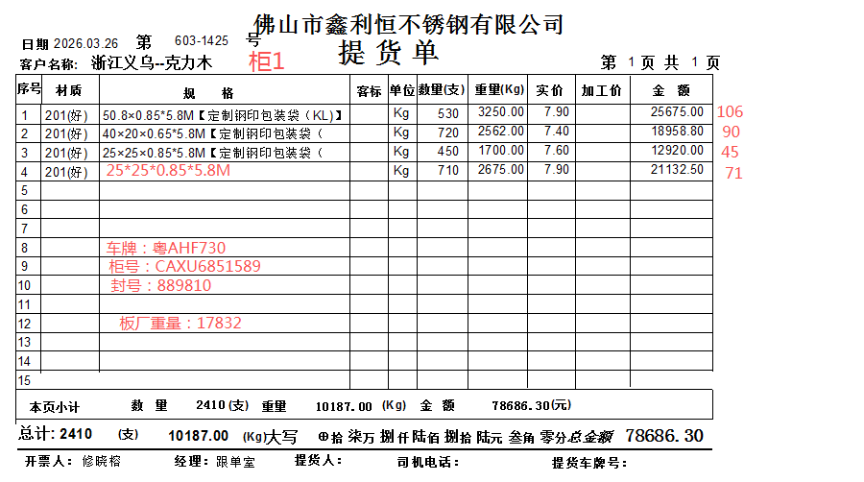
小柜1 | 克力木装箱单 |  |  |  |  |  | 2026-03-26
规格 | 材质 | 件数 | 支数 | 重量(Kg) | 单价 | 加工费 | 金额
0.85*50.8*5800 | 201 | 106 | 530 | 3250 | 7.9 |  | 25675
0.65*40*20*5800 | 201 | 90 | 720 | 2562 | 7.4 |  | 18958.8
0.85*25*25*5800 | 201 | 45 | 450 | 1700 | 7.6 |  | 12920
0.85*25*25*5800 | 201 | 71 | 710 | 2675 | 7.9 |  | 21132.5

板厂重量 |  |  |  | 17832

合计： |  | 312 | 2410 | 28019 |  |  | 78686.3
备注 | 柜号:CAXU6851589
 | 封条：889810
 | 车牌：粤AHF730

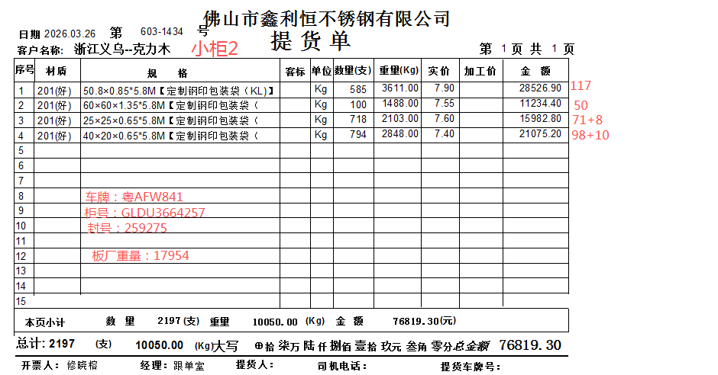
小柜2 | 克力木装箱单 |  |  |  |  |  | 2026-03-26
规格 | 材质 | 件数 | 支数 | 重量(Kg) | 单价 | 加工费 | 金额
0.85*50.8*5800 | 201 | 117 | 585 | 3611 | 7.9 |  | 28526.9
1.35*60*60*5800 | 201 | 50 | 100 | 1488 | 7.55 |  | 11234.4
0.65*25*25*5800 | 201 | 72 | 716 | 2103 | 7.6 |  | 15982.8
0.65*40*20*5800 | 201 | 99 | 794 | 2848 | 7.4 |  | 21075.2

板厂重量 |  |  |  | 17954

合计： |  | 338 | 2195 | 28004 |  |  | 76819.3
备注 | 柜号:GLDU3664257
 | 封条：259275
 | 车牌：粤AFW841

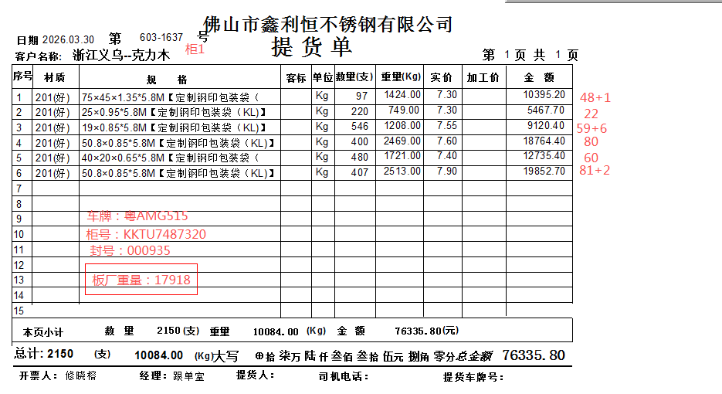
小柜1 | 克力木装箱单 |  |  |  |  |  | 2026-03-30
规格 | 材质 | 件数 | 支数 | 重量(Kg) | 单价 | 加工费 | 金额
1.35*75*45*5800 | 201 | 49 | 97 | 1424 | 7.3 |  | 10395.2
0.95*25*5800 | 201 | 22 | 220 | 749 | 7.3 |  | 5467.7
0.85*19*5800 | 201 | 60 | 546 | 1208 | 7.55 |  | 9120.4
0.85*50.8*5800 | 201 | 80 | 400 | 2469 | 7.6 |  | 18764.4
0.65*40*20*5800 | 201 | 60 | 480 | 1721 | 7.4 |  | 12735.4
0.85*50.8*5800 | 201 | 82 | 407 | 2513 | 7.9 |  | 19852.7

板厂重量 |  |  |  | 17918

合计： |  | 353 | 2150 | 28002 |  |  | 76335.8
备注 | 柜号:KKTU7487320
 | 封条：00935
 | 车牌：粤AMG515

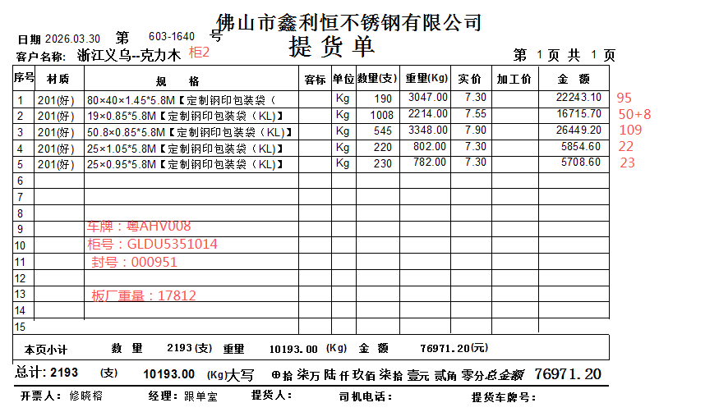
小柜2 | 克力木装箱单 |  |  |  |  |  | 2026-03-30
规格 | 材质 | 件数 | 支数 | 重量(Kg) | 单价 | 加工费 | 金额
1.45*80*40*5800 | 201 | 95 | 190 | 3047 | 7.3 |  | 22243.1
0.85*19*5800 | 201 | 51 | 1008 | 2214 | 7.55 |  | 16715.7
0.85*50.8*5800 | 201 | 109 | 545 | 3348 | 7.9 |  | 26449.2
1.05*25*5800 | 201 | 22 | 220 | 802 | 7.3 |  | 5854.6
0.95*25*5800 | 201 | 23 | 230 | 782 | 7.3 |  | 5708.6

板厂重量 |  |  |  | 17812

合计： |  | 300 | 2193 | 28005 |  |  | 76971.2
备注 | 柜号:GLDU5351014
 | 封条：00951
 | 车牌：粤AHV008

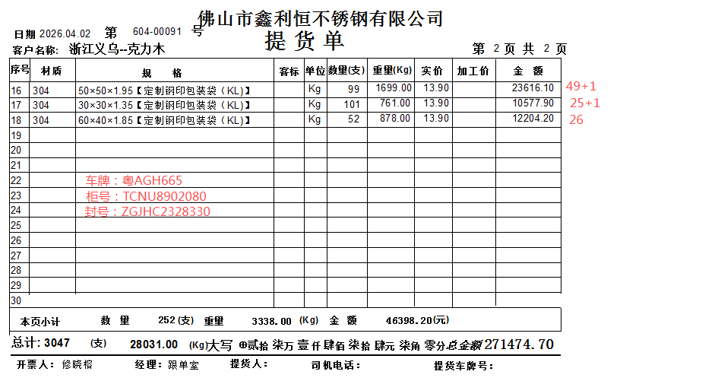
 | 克力木装箱单 |  |  |  |  |  | 2026-04-02
规格 | 材质 | 件数 | 支数 | 重量(Kg) | 单价 | 加工费 | 金额
0.85*40*40*6000 | 201 | 60 | 360 | 2274 | 7.6 |  | 17282.4
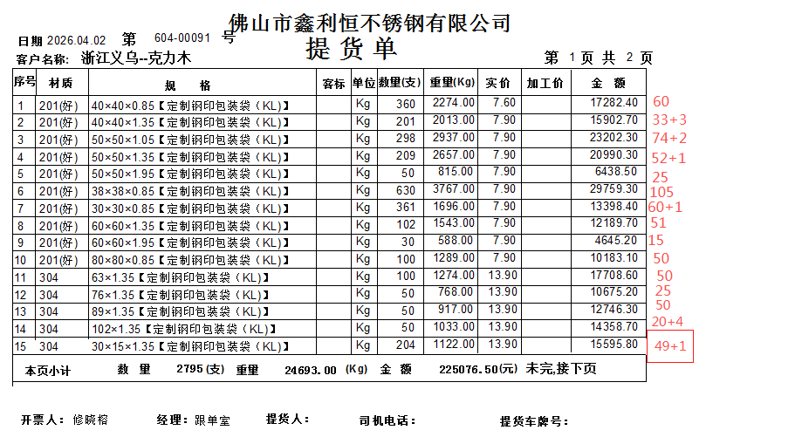
1.35*40*40*6000 | 201 | 34 | 201 | 2013 | 7.9 |  | 15902.7
1.05*50*50*6000 | 201 | 75 | 298 | 2937 | 7.9 |  | 23202.3
1.35*50*50*6000 | 201 | 53 | 209 | 2657 | 7.9 |  | 20990.3
1.95*50*50*6000 | 201 | 25 | 50 | 815 | 7.9 |  | 6438.5
0.85*38*38*6000 | 201 | 105 | 630 | 3767 | 7.9 |  | 29759.3
1.35*60*60*6000 | 201 | 61 | 361 | 1696 | 7.9 |  | 13398.4
1.95*60*60*6000 | 201 | 51 | 102 | 1543 | 7.9 |  | 12189.7
0.85*60*60*6000 | 201 | 15 | 30 | 588 | 7.9 |  | 4645.2
0.85*80*80*6000 | 201 | 50 | 100 | 1289 | 7.9 |  | 10183.1
1.35*63*6000 | 304 | 50 | 100 | 1274 | 13.9 |  | 17708.6
1.35*76*6000 | 304 | 25 | 50 | 768 | 13.9 |  | 10675.2
1.35*89*6000 | 304 | 50 | 50 | 917 | 13.9 |  | 12746.3
1.35*102*6000 | 304 | 50 | 50 | 1033 | 13.9 |  | 14358.7
1.35*30*15*6000 | 304 | 24 | 204 | 1122 | 13.9 |  | 15595.8
1.95*50*50*6000 | 304 | 50 | 99 | 1699 | 13.9 |  | 23616.1
1.35*30*30*6000 | 304 | 26 | 101 | 761 | 13.9 |  | 10577.9
1.85*60*40*6000 | 304 | 26 | 52 | 878 | 13.9 |  | 12204.2
合计： |  | 830 | 3047 | 28031 |  |  | 271474.7
备注 | 柜号:TCNU8902080
 | 封条：ZGJHC2328330
 | 车牌：粤AGH665

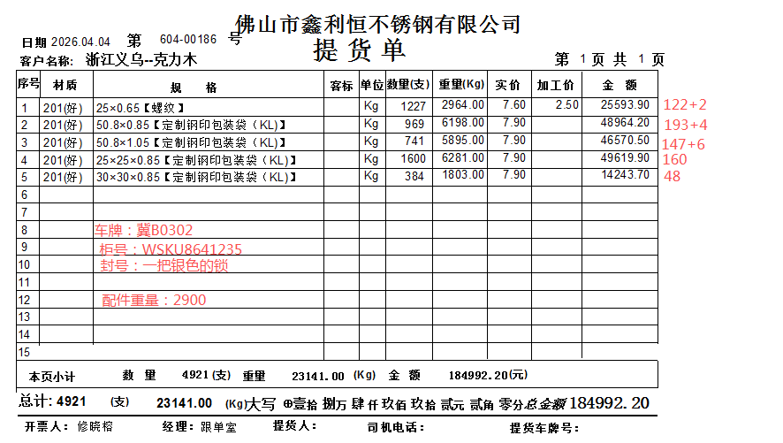
大柜 | 克力木装箱单 |  |  |  |  |  | 2026-04-04
规格 | 材质 | 件数 | 支数 | 重量(Kg) | 单价 | 加工费 | 金额
0.65*25*6000螺纹 | 201 | 123 | 1227 | 2964 | 7.6 | 2.50 | 25593.9
0.85*50.8*6000 | 201 | 194 | 969 | 6198 | 7.9 |  | 48964.2
1.05*50.8*6000 | 201 | 148 | 741 | 5895 | 7.9 |  | 46570.5
0.85*25*25*6200 | 201 | 160 | 1600 | 6281 | 7.9 |  | 49619.9
0.85*30*30*6000 | 201 | 48 | 384 | 1803 | 7.9 |  | 14243.7

配件重量 |  |  |  | 2900

合计： |  | 673 | 4921 | 26041 |  |  | 184992.2
备注 | 柜号:WSKU8641285
 | 封条：一把银色的锁
 | 车牌：冀B0302
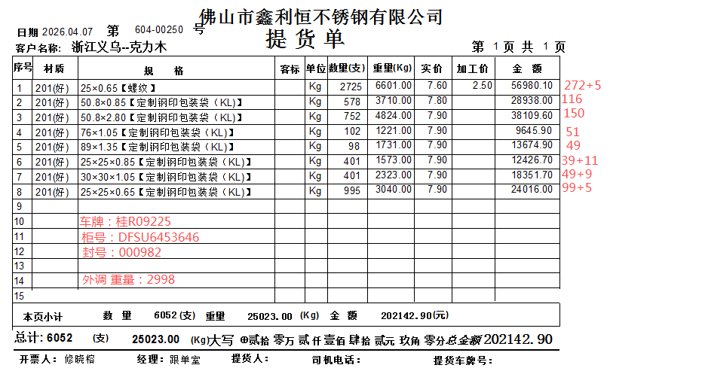
大柜 | 克力木装箱单 |  |  |  |  |  | 2026-04-07
规格 | 材质 | 件数 | 支数 | 重量(Kg) | 单价 | 加工费 | 金额
0.65*25*6000螺纹 | 201 | 273 | 2725 | 6601 | 7.6 | 2.50 | 56980.1
0.85*50.8*6000 | 201 | 116 | 578 | 3710 | 7.8 |  | 28938
0.85*50.8*6000 | 201 | 150 | 752 | 4824 | 7.9 |  | 38109.6
1.05*76*6000 | 201 | 51 | 102 | 1221 | 7.9 |  | 9645.9
1.35*89*6000 | 201 | 49 | 98 | 1731 | 7.9 |  | 13674.9
0.85*25*25*6000 | 201 | 40 | 401 | 1573 | 7.9 |  | 12426.7
1.05*30*30*6000 | 201 | 50 | 401 | 2323 | 7.9 |  | 18351.7
0.65*25*25*6000 | 201 | 100 | 995 | 3040 | 7.9 |  | 24016

外调重量 |  |  |  | 2998

合计： |  | 829 | 6052 | 28021 |  |  | 202142.9
备注 | 柜号:DFSU6453646
 | 封条：000982
 | 车牌：桂R09225

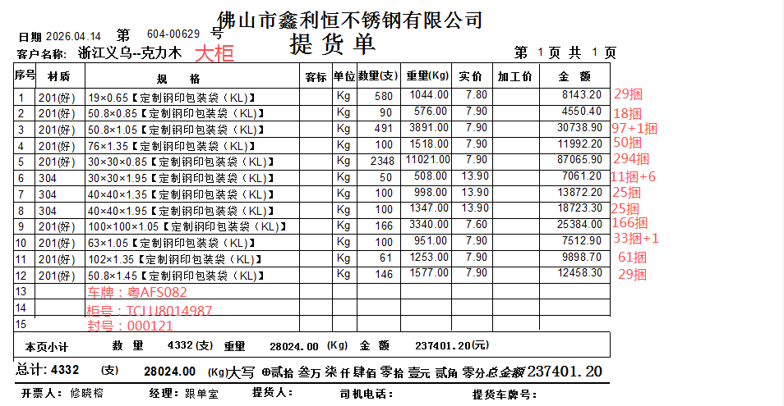
大柜1 | 克力木装箱单 |  |  |  |  |  | 2026-04-14
规格 | 材质 | 件数 | 支数 | 重量(Kg) | 单价 | 加工费 | 金额
0.65*19*6000 | 201 | 29 | 580 | 1044 | 7.8 |  | 8143.2
0.85*50.8*6000 | 201 | 18 | 90 | 576 | 7.9 |  | 4550.4
1.05*50.8*6000 | 201 | 98 | 491 | 3891 | 7.9 |  | 30738.9
1.35*76*6000 | 201 | 50 | 100 | 1518 | 7.9 |  | 11992.2
0.85*30*30*6000 | 201 | 294 | 2348 | 11021 | 7.9 |  | 87065.9
1.95*30*30*6000 | 304 | 12 | 50 | 508 | 13.9 |  | 7061.2
1.35*40*40*6000 | 304 | 25 | 100 | 998 | 13.9 |  | 13872.2
1.95*40*40*6000 | 304 | 25 | 100 | 1347 | 13.9 |  | 18723.3
1.05*100*100*6000 | 201 | 166 | 166 | 3340 | 7.6 |  | 25384
1.05*63*6000 | 201 | 34 | 100 | 951 | 7.9 |  | 7512.9
1.35*102*6000 | 201 | 61 | 61 | 1253 | 7.9 |  | 9898.7
1.45*50.8*6000 | 201 | 29 | 146 | 1577 | 7.9 |  | 12458.3

合计： |  | 841 | 4332 | 28024 |  |  | 237401.2
备注 | 柜号:TCLU8014987
 | 封条：000121
 | 车牌：粤AFS082

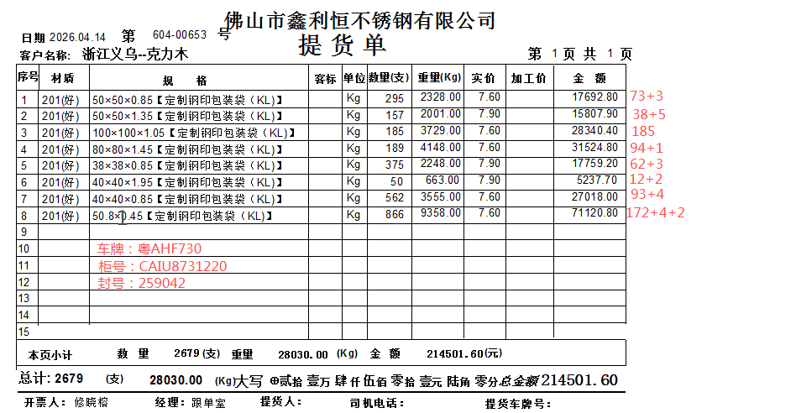
大柜2 | 克力木装箱单 |  |  |  |  |  | 2026-04-14
规格 | 材质 | 件数 | 支数 | 重量(Kg) | 单价 | 加工费 | 金额
0.85*50*50*6000 | 201 | 74 | 295 | 2328 | 7.6 |  | 17692.8
1.35*50*50*6000 | 201 | 39 | 157 | 2001 | 7.9 |  | 15807.9
1.05*100*100*6000 | 201 | 185 | 185 | 3729 | 7.6 |  | 28340.4
1.45*80*80*6000 | 201 | 95 | 189 | 4148 | 7.6 |  | 31524.8
0.85*38*38*6000 | 201 | 63 | 375 | 2248 | 7.9 |  | 17759.2
1.95*40*40*6000 | 201 | 13 | 50 | 663 | 7.9 |  | 5237.7
0.85*40*40*6000 | 201 | 94 | 562 | 3555 | 7.6 |  | 27018
1.45*50.8*6000 | 201 | 174 | 866 | 9358 | 7.6 |  | 71120.8

合计： |  | 737 | 2679 | 28030 |  |  | 214501.6
备注 | 柜号:CAIU8731220
 | 封条：259042
 | 车牌：粤AHF730

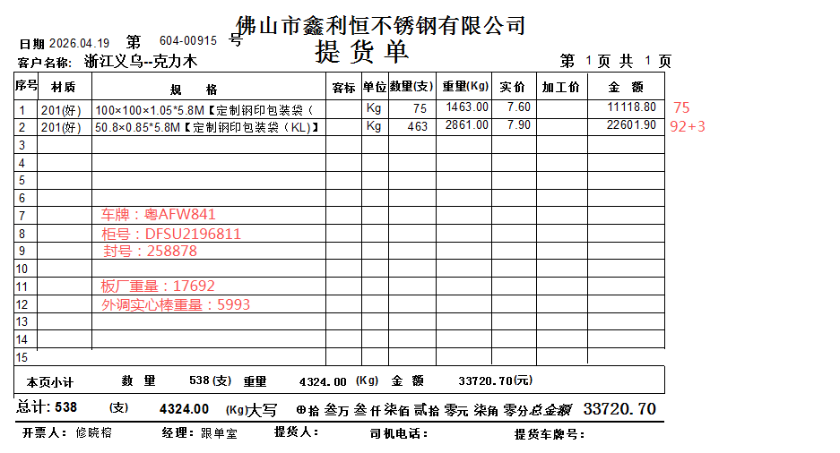
小柜1 | 克力木装箱单 |  |  |  |  |  | 2026-04-19
规格 | 材质 | 件数 | 支数 | 重量(Kg) | 单价 | 加工费 | 金额
1.05*100*100*5800 | 201 | 75 | 75 | 1463 | 7.6 |  | 11118.8
0.85*50.8*5800 | 201 | 93 | 463 | 2861 | 7.9 |  | 22601.9

板厂重量 |  |  |  | 17692
外调实心棒 |  |  |  | 5993 | 0.05 |  | 299.65

合计： |  | 168 | 538 | 28009 |  |  | 34020.35
备注 | 柜号:DFSU2196811
 | 封条：258878
 | 车牌：粤AFW841

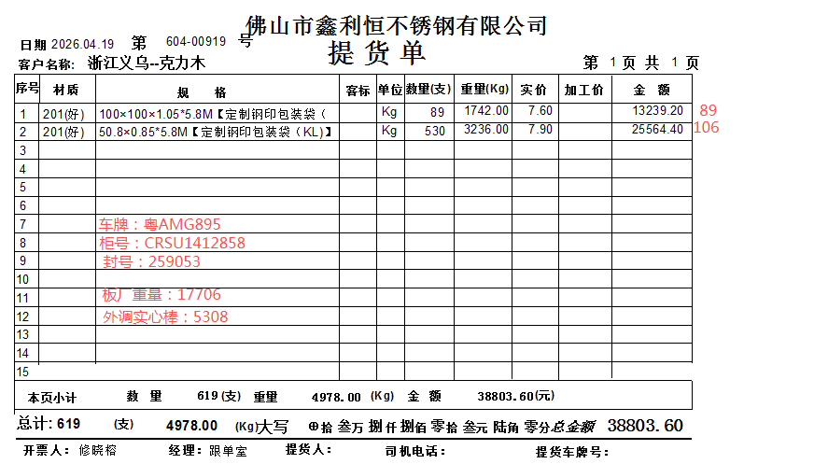
小柜2 | 克力木装箱单 |  |  |  |  |  | 2026-04-19
规格 | 材质 | 件数 | 支数 | 重量(Kg) | 单价 | 加工费 | 金额
1.05*100*100*5800 | 201 | 75 | 75 | 1742 | 7.6 |  | 13239.2
0.85*50.8*5800 | 201 | 93 | 463 | 3236 | 7.9 |  | 25564.4

板厂重量 |  |  |  | 17706
外调实心棒 |  |  |  | 5308 | 0.05 |  | 265.4

合计： |  | 168 | 538 | 27992 |  |  | 39069
备注 | 柜号:CRSU1412858
 | 封条：259053
 | 车牌：粤AMG895

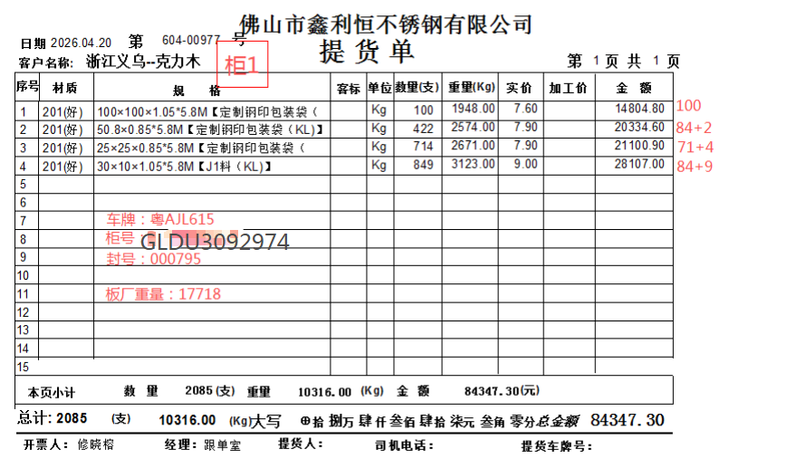
柜1 | 克力木装箱单 |  |  |  |  |  | 2026-04-20
规格 | 材质 | 件数 | 支数 | 重量(Kg) | 单价 | 加工费 | 金额
1.05*100*100*5800 | 201 | 100 | 100 | 1948 | 7.6 |  | 14804.8
0.85*50.8*5800 | 201 | 85 | 422 | 2574 | 7.9 |  | 20334.6
0.85*25*25*5800 | 201 | 72 | 714 | 2671 | 7.9 |  | 21100.9
1.05*30*10*5800 | 201/J1 | 85 | 849 | 3123 | 9 |  | 28107

板厂重量 |  |  |  | 17718

合计： |  | 342 | 2085 | 28034 |  |  | 84347.3
备注 | 柜号:GLDU3092974
 | 封条：000795
 | 车牌：粤AJL615

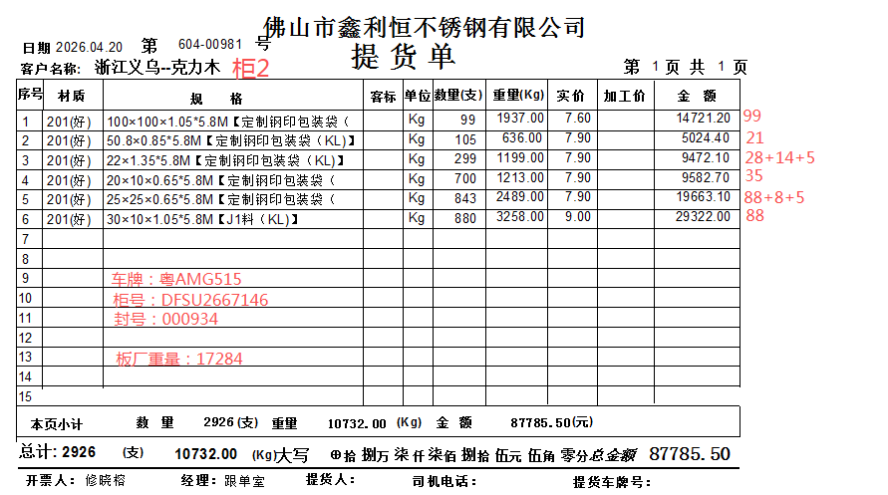
柜2 | 克力木装箱单 |  |  |  |  |  | 2026-04-20
规格 | 材质 | 件数 | 支数 | 重量(Kg) | 单价 | 加工费 | 金额
1.05*100*100*5800 | 201 | 99 | 99 | 1937 | 7.6 |  | 14721.2
0.85*50.8*5800 | 201 | 21 | 105 | 636 | 7.9 |  | 5024.4
1.35*22*5800 | 201 | 30 | 299 | 1199 | 7.9 |  | 9472.1
0.65*20*10*5800 | 201 | 35 | 700 | 1213 | 7.9 |  | 9582.7
0.65*25*25*5800 | 201 | 90 | 843 | 2489 | 7.9 |  | 19663.1
1.05*30*10*5800 | 201/J1 | 88 | 880 | 3258 | 9 |  | 29322

 |  |  |  |  |  |  | 0

板厂重量 |  |  |  | 17284

合计： |  | 363 | 2926 | 28016 |  |  | 87785.5
备注 | 柜号:DFSU2667146
 | 封条：000934
 | 车牌：粤AMG515

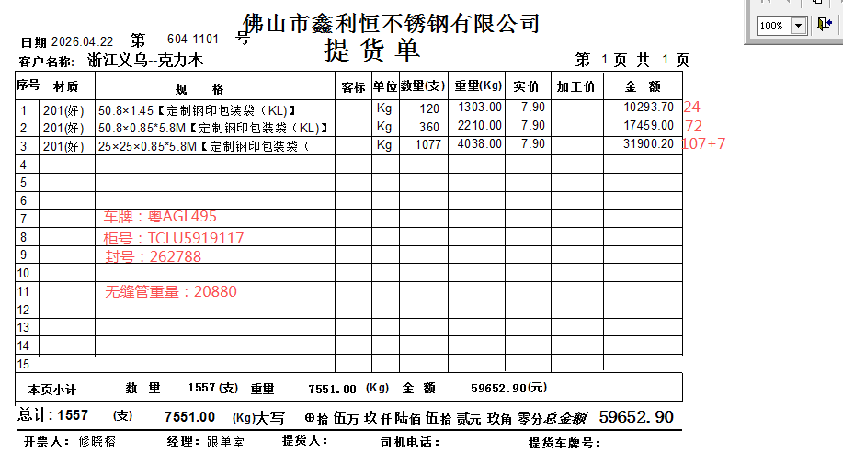
大柜1/配无缝管 | 克力木装箱单 |  |  |  |  |  | 2026-04-22
规格 | 材质 | 件数 | 支数 | 重量(Kg) | 单价 | 加工费 | 金额
1.45*50.8*6000 | 201 | 24 | 120 | 1303 | 7.9 |  | 10293.7
0.85*50.8*5800 | 201 | 72 | 360 | 2210 | 7.9 |  | 17459
0.85*25*25*5800 | 201 | 108 | 1077 | 4038 | 7.9 |  | 31900.2

无缝管 |  |  |  | 20880

合计： |  | 204 | 1557 | 28431 |  |  | 59652.9
备注 | 柜号:TCLU5919117
 | 封条：262788
 | 车牌：粤AGL495

